Лист1
Остатки на 07.12.2022. Актуальные остатки уточняйте у менеджеров отделов продаж
ART-S-RING LED светильник подвесной | 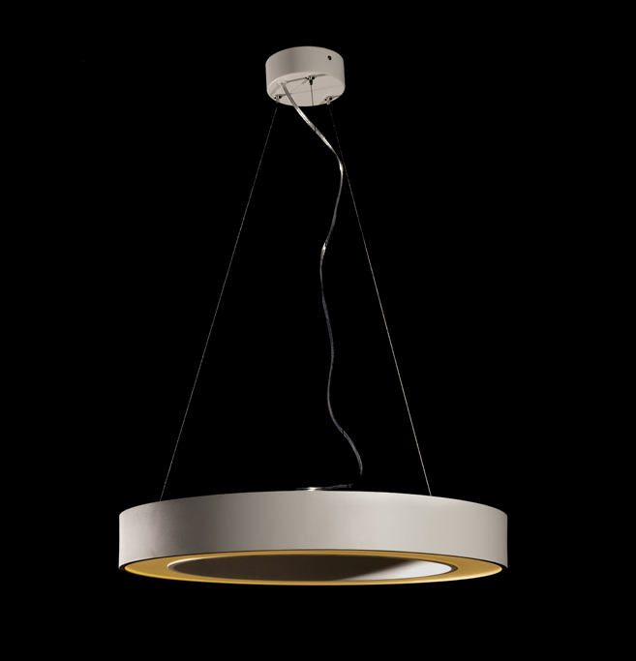 | 60W, без диммирования, IP20, матовый рассеиватель, 3000 lm, 3000K, White, ART, Ø900 H80 mm | 14.000
 |  | 81W, без диммирования, IP20, матовый рассеиватель, 4000K, Grey, ART, .Ø1200 H80 mm | 1.000
 |  | 81W, без диммирования , IP20, 3000K/4000K - пайка светодиодов по необходимому ТЗ, Black, ART, .Ø1200 H80 mm | 65.000
 |  | 81W, без диммирования , IP20, 3000K/4000K - пайка светодиодов по необходимому ТЗ, White, ART, .Ø1200 H80 mm | 1.000

ART-S(N)-ROUND LED светильник подвесной или накладной | 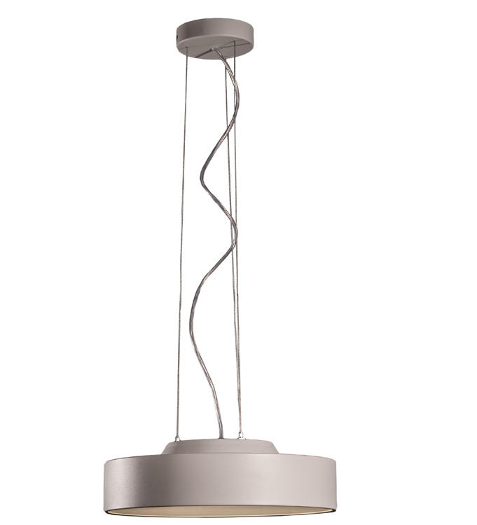 | 110W, 2800 mA, 9500 lm, 3000K, Black, ART, Ø900 H80 mm_ | 20.000
 |  | 110W, 2800 mA, 9500 lm, 3000K, White, ART, Ø900 H80 mm | 18.000
 |  | 110W, 2800 mA, 9500 lm, 4000K, Black, ART, Ø900 H80 mm | 76.000
 |  | 110W, 2800 mA, 9500 lm, 4000K, Matt grey (RAL 7038), ART, Ø900 H80 mm | 2.000
 |  | 110W, 2800 mA, 9500 lm, 4000K, White, ART, .Ø900 H80 mm | 37.000
 |  | 220W, 5250 mA, 16000 lm, 3000K, Black, ART, .Ø1200 H80 mm | 13.000
 |  | 220W, 5250 mA, 16000 lm, 3000K, White, ART, Ø1200 H80 mm | 22.000
 |  | 220W, 5250 mA, 16000 lm, 4000K, Black, ART, Ø1200 H80 mm | 29.000

